比较法
估价对象
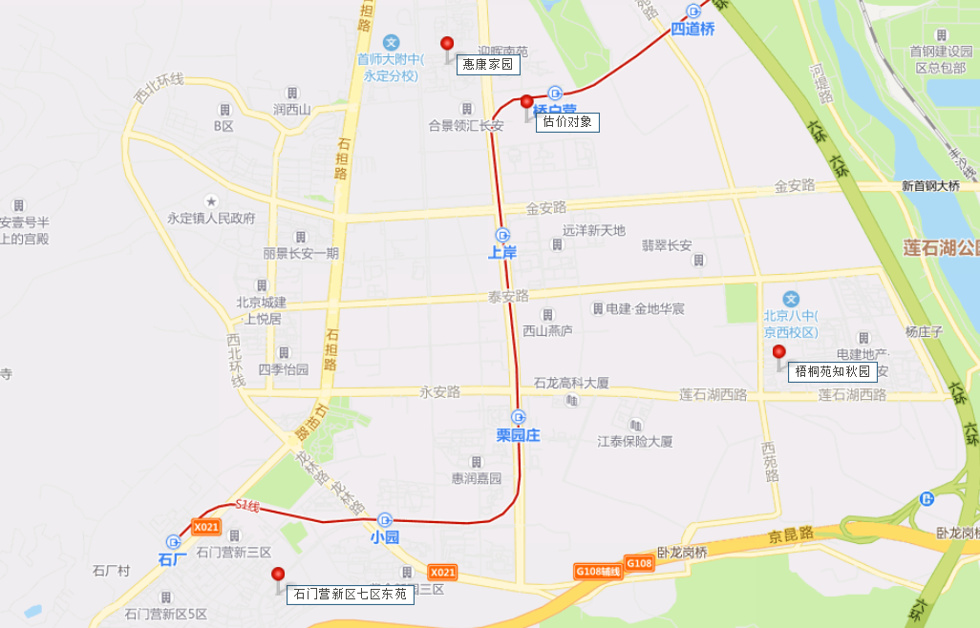
项目 |  | 估价对象 |  | 可比实例1 |  | 可比实例2 |  | 可比实例3
小区名称 |  | 诺德彩园 |  | 惠康家园 |  | 石门营新区七区东苑 |  | 梧桐苑
平均租金（元/平方米·月） |  | 待估 |  | 45.63 |  | 52.99 |  | 45.80
交易时间 |  | 于价值时点过去12个月 | 100 | 于价值时点过去12个月 | 100 | 于价值时点过去12个月 | 100 | 于价值时点过去12个月 | 100
交易情况 |  | 正常 | 100 | 正常 | 100 | 正常 | 100 | 正常 | 100
区域状况 | 居住区成熟度 | 估价对象周边有西长安壹号、合景领汇长安、惠康家园、永兴住宅小区、迎晖南苑、华润悦景湾等居住小区，居住小区规模较大，入住率较高，综合评价居住区成熟度较好。 | 100 | 可比实例1周边有西长安壹号、合景领汇长安、诺德彩园、永兴住宅小区、迎晖南苑、华润悦景湾等居住小区，居住小区规模较大，入住率较高，综合评价居住区成熟度较好。 | 100 | 可比实例2周边有石门营新区三区、石门营新区五区、石门营新区六区、紫金苑小区、紫金新园、云泽嘉苑等居住小区，居住小区规模较大，入住率较高，综合评价居住区成熟度较好。 | 100 | 可比实例3周边有永升嘉园、泷悦长安、翡翠长安等居住小区，居住小区规模较大，入住率较高，综合评价居住区成熟度较好。 | 100
 | 交通条件 | 估价对象所属项目西侧紧邻城市主干道——新城大街，周边有公交车站（桥户营、新石路口），停靠线路有M25路、M41路、M43路、903路等公交线路，距地铁S1号线（桥户营站）约300米，综合评价交通便捷度较好。 | 100 | 可比实例1周边有公交车站（新华路口、新石路口、永定中学），停靠线路有M1路、M25路、M27路、M41路、M43路、903路等公交线路，距地铁S1号线（桥户营站）约600米，综合评价交通便捷度较好。 | 100 | 可比实例2周边有公交车站（紫金路南站、紫金路、紫金北路等），停靠线路较少，有M1路、M27路、M42路、960路、965路、981路路等公交线路，地铁S1线（小园站）约700米，综合评价交通便捷度较好。 | 100 | 可比实例3周边有公交车站（梧桐苑西、梧桐苑南），停靠线路有M24路、M25路、M43路、专218路、979路等公交线路，距地铁S1线（栗园庄）约1500米，综合评价交通便捷度较好。 | 100
 | 商业设施 | 估价对象周边北京长安天街、物美超市等，商业设施齐备度较好 | 100 | 可比实例1周边北京长安天街、物美超市等，商业设施齐备度较好 | 100 | 可比实例2周边有金融街融悦汇、永辉超市等，商业设施较齐备。 | 100 | 可比实周边有物美超市、北京长安天街等，商业设施较齐备。 | 100
 | 自然环境 | 以估价对象为中心3公里范围内有绿海运动公园等自然景观，绿化面积较大，自然与人环境较好。 | 100 | 以可比实例1为中心3公里范围内有绿海运动公园等自然景观，绿化面积较大，自然与人环境较好。 | 100 | 以可比实例2为中心3公里范围内有石门营文化公园、门头沟幸福广场等，绿化面积较大，自然与人环境较好。 | 100 | 以可比实例3为中心3公里范围内有绿海运动公园、北京冬奥公园、滨水公园等，绿化面积较大，自然与人环境较好 | 100
 | 公共配套 | 估价对象所在区域周边3公里范围内有北京长安天街、物美超市等商业场所；首师大附中永定分校、北京八中、大峪第一小学、博雅学园幼儿园、门头沟第五幼儿园等教育设施；门头沟区妇幼保健院、永定镇社区卫生服务中心、等医疗设施；中国工商银行、招商银行、北京农商银行等配套设施，公共配套设施状况较好。 | 100 | 可比实例1所在区域周边3公里范围内有永兴嘉园商场、北京长安天街、物美超市等商业场所；首师大附中永定分校、北京八中、大峪第一小学、博雅学园幼儿园、门头沟第五幼儿园等教育设施；门头沟区妇幼保健院、永定镇社区卫生服务中心、等医疗设施；中国工商银行、招商银行、北京农商银行等配套设施，公共配套设施状况较好。 | 100 | 可比实例2所在区域周边3公里范围内有中国人民大学附属小学（京西小区）、大峪中学分校等教育设施；京煤集团总医院（上岸）综合医疗部等医疗设施；中北京农商银行、中国邮政储蓄银行等配套设施，公共配套设施状况较好。 | 100 | 可比实例3所在区域周边3公里范围内有北京八中、首师大附中永定分校、门头沟第五幼儿园等教育设施；北京市门头沟区永定镇社区卫生服务中心等医疗设施；北京农商银行、中国邮政储蓄银行等配套设施，公共配套设施状况较好。 | 100
实物状况 | 物业服务 | 有专业物业公司，物业服务保障较好 | 100 | 有专业物业公司，物业服务保障较好 | 100 | 有专业物业公司，物业服务保障较好 | 100 | 有专业物业公司，物业服务保障较好 | 100 | 项目名称 | 户型 | 楼层 | 装修 | 朝向 | 建筑面积（㎡）
 | 小区环境 | 绿化率约为30%，较好 | 100 | 绿化率约为25%，较好 | 99 | 绿化率约为30%，较好 | 100 | 绿化率约为30%，较好 | 100 | 惠康家园 | 二居室 | 中楼层 | 普通装修 | 南北 | 80-90
 | 配套设施 | 配备活动站、医疗站 | 100 | 配备活动站、医疗站 | 100 | 配备活动站、医疗站 | 100 | 配备活动站、医疗站 | 100 | 石门营新区七区东苑 | 二居室 | 中楼层 | 普通装修 | 南北 | 80-90
 | 居住管理 | 配备专业管理人员，数量充足，居住管理较好 | 100 | 配备管理人员，数量充足，居住管理一般 | 98 | 配备管理人员，数量充足，居住管理一般 | 98 | 配备管理人员，数量充足，居住管理一般 | 98 | 梧桐苑 | 三居室 | 中楼层 | 普通装修 | 南北 | 110-120
 | 户型 | 主力户型为二居室，住宅套型较好 | 100 | 主力户型为二居室，住宅套型较好 | 100 | 主力户型为二居室，住宅套型较好 | 100 | 主力户型为二居室，住宅套型较好 | 100
 | 朝向、采光、通风 | 朝向好，能保证较长时间的采光，通风较好，综合分析朝向、采光、通风状况较好（南） | 100 | 朝向好，能保证较长时间的采光，通风较好，综合分析朝向、采光、通风状况较好（南） | 100 | 朝向好，能保证较长时间的采光，通风较好，综合分析朝向、采光、通风状况较好（南北） | 102 | 朝向好，能保证较长时间的采光，通风较好，综合分析朝向、采光、通风状况较好（南） | 100
 | 装修 | 该小区装修为全装修 | 100 | 该小区装修为普通装修，装修用材环保，经过精心设计，提升居住体验，较好 | 98 | 该小区装修为普通装修，装修用材环保，经过精心设计，提升居住体验，较好 | 98 | 该小区装修为普通装修，装修用材环保，经过精心设计，提升居住体验，较好 | 98
 | 标准房建筑面积 | 87-89 | 100 | 80-90 | 100 | 50-70 | 102 | 80-90 | 100
 | 设备 | 配备家具、家电；程度较新；功能正常，质量有保证，较好 | 100 | 配备家具、家电；程度较新；功能正常，质量有保证，较好 | 100 | 配备家具、家电；程度较新；功能正常，质量有保证，较好 | 100 | 配备家具、家电；程度较新；功能正常，质量有保证，较好 | 100
成交单价（元/平米） |  | _____ |  | 45.63 |  | 52.99 |  | 45.80 |  | 0.8642596553
比较价值（元/平米） |  | _____ |  | 47.99 |  | 53.04 |  | 47.69
 | 租金 | 49.57
 | 税费 | 1.18
 | 物业费 | 3.58 |  | 1.0518 |  | 1.0008 |  | 1.0412
 | 加物业费 | 54
 |  |  |  | 47.990128 |  | 53.035728 |  | 47.68696 |  | 0.90486413234

 |  |  |  |  |  |  | 96

惠康嘉园
 | 中指数据 | 含供暖、物业
 | 小区名称 | 惠康家园
时间 | 时间 | 估价机构样本小区数据 | 样本数量 | 含物业费和取暖费
2021年四季度 |  |  | 3 | 48.81 |  | 含物业费和取暖费
 | 2021-11-01 | 48.24 |  |  | 数据来源 | 平均月租金 | 结论
 | 2021-12-01 | 49.37 |  |  | 中指 | 50.05 | 51.36 | 税费 | 1.11
2022年一季度 | 2022-01-01 | 48.05 | 5 | 49.4 | 城研中心 | 51.51 |  | 物业费 | 2.12
 | 2022-02-01 | 49.49 |  |  | 市场数据 | 52.51 |  | 取暖费 | 2.5 | 30/年/平米
 | 2022-03-01 | 50.65 |  |  |  | 不含物业费和供暖费 | 45.63
2022年二季度 | 2022-04-01 | 50.75 | 5 | 51.33
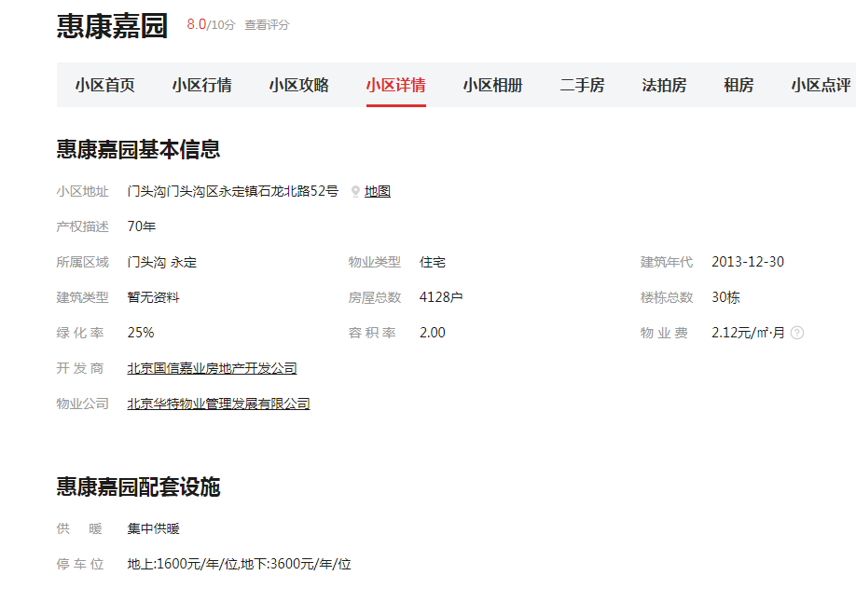
 | 2022-05-01 | 50.63
 | 2022-06-01 | 52.62
2022年三季度 | 2022-07-01 | 50.33 | 4 | 50.65
 | 2022-08-01 | 51.37
 | 2022-09-01 | 50.25
2022年四季度 | 2022-10-01 | - | 0 | -
平均月租金（元/平方米/月） |  |  |  | 50.05

 | 城研中心提供数据 | 含供暖、物业
时间 | 时间 | 平均租金单价 | 样本数量 | 含物业费和取暖费
2021年四季度 |  | - | 4 | 55.36
 | 2021-11-01 | 55.36
 | 2021-12-01 | -
2022年一季度 | 2022-01-01 | 47.66 | 4 | 47.66
 | 2022-02-01 | -
 | 2022-03-01 | -
2022年二季度 | 2022-04-01 | - | 4 | -
 | 2022-05-01 | -
 | 2022-06-01 | -
2022年三季度 | 2022-07-01 | - | 2 | -
 | 2022-08-01 | -
 | 2022-09-01 | -
2022年四季度 | 2022-10-01 | - | 0 | -
平均月租金（元/平方米/月） |  |  |  | 51.51

 | 市场调查数据 | 含供暖、物业
时间 | 时间 | 平均租金单价 | 样本数量 | 含物业费和取暖费
2021年四季度 |  | - | 5 | 50.28
 | 2021-11-01 | 54.72
 | 2021-12-01 | 45.84
2022年一季度 | 2022-01-01 | 53.57 | 15 | 50.42
 | 2022-02-01 | 48.11
 | 2022-03-01 | 49.57
2022年二季度 | 2022-04-01 | - | 2 | 54.54
 | 2022-05-01 | -
 | 2022-06-01 | 54.54
2022年三季度 | 2022-07-01 | 54.05 | 17 | 53.83
 | 2022-08-01 | 53.09
 | 2022-09-01 | 54.35
2022年四季度 | 2022-10-01 | 53.49 | 4 | 53.49
平均月租金（元/平方米/月） |  |  |  | 52.51

石门营新区七区东苑
 | 中指数据 | 含供暖、物业
 | 小区名称 | 石门营新区七区东苑
时间 | 时间 | 估价机构样本小区数据 | 样本数量 | 含物业费和取暖费
2021年四季度 |  | - | 0 | - |  | 含物业费和取暖费
 | 2021-11-01 | -- |  |  | 数据来源 | 平均月租金 | 结论
 | 2021-12-01 | -- |  |  | 中指 | 54.25 | 58.76 | 税费 | 1.29
2022年一季度 | 2022-01-01 | -- | 2 | 52.69 | 城研中心 | 69.56 |  | 物业费 | 1.98
 | 2022-02-01 | -- |  |  | 市场数据 | 52.48 |  | 取暖费 | 2.5
 | 2022-03-01 | 52.69 |  |  |  | 不含物业费和供暖费 | 52.99
2022年二季度 | 2022-04-01 | 54.88 | 2 | 54.96
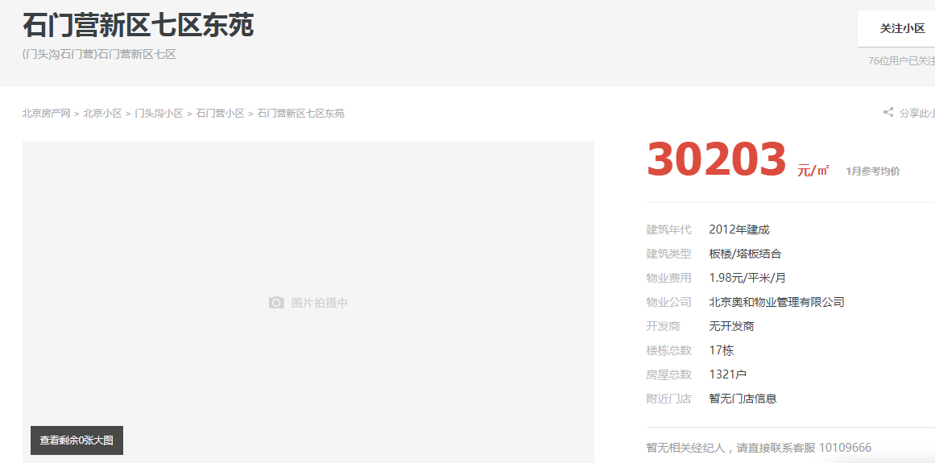
 | 2022-05-01 | --
 | 2022-06-01 | 55.04
2022年三季度 | 2022-07-01 | 54.5 | 2 | 55.1
 | 2022-08-01 | 55.7
 | 2022-09-01 | --
2022年四季度 | 2022-10-01 | - |  | -
平均月租金（元/平方米/月） |  |  |  | 54.25

 | 城研中心提供数据 | 含供暖、物业
时间 | 时间 | 平均租金单价 | 样本数量 | 含物业费和取暖费
2021年四季度 |  | - | 3 | 62.41
 | 2021-11-01 | 66.25
 | 2021-12-01 | 58.57
2022年一季度 | 2022-01-01 | 64.26 | 2 | 69.68
 | 2022-02-01 | 62.38
 | 2022-03-01 | 82.39
2022年二季度 | 2022-04-01 | 62.7 | 3 | 71.57
 | 2022-05-01 | - |  |  |  | 0.96737327189
 | 2022-06-01 | 80.44 |  |  |  | 0.032626728111
2022年三季度 | 2022-07-01 | - | 2 | 74.57
 | 2022-08-01 | 74.57
 | 2022-09-01 | -
2022年四季度 | 2022-10-01 | - |  | -
平均月租金（元/平方米/月） |  |  |  | 69.56

 | 市场调查数据 | 含供暖、物业
时间 | 时间 | 平均租金单价 | 样本数量 | 含物业费和取暖费
2021年四季度 |  |  | 1 | 47.19
 | 2021-11-01 | -
 | 2021-12-01 | 47.19
2022年一季度 | 2022-01-01 | 44.67 | 9 | 49.64
 | 2022-02-01 | 45.22
 | 2022-03-01 | 59.03
2022年二季度 | 2022-04-01 | 51.16 | 7 | 50.24
 | 2022-05-01 | 50.77
 | 2022-06-01 | 48.80
2022年三季度 | 2022-07-01 | 53.08 | 8 | 57.31
 | 2022-08-01 | 56.79
 | 2022-09-01 | 62.05
2022年四季度 | 2022-10-01 | 58.00 | 2 | 58.00
平均月租金（元/平方米/月） |  |  |  | 52.48

梧桐苑
 | 中指数据 | 含供暖、物业
 | 小区名称 | 梧桐苑
时间 | 时间 | 估价机构样本小区数据 | 样本数量 | 含物业费和取暖费
2021年四季度 |  | - | 3 | 50.93 |  | 含物业费和取暖费
 | 2021-11-01 | 51.35 |  |  | 数据来源 | 平均月租金 | 结论
 | 2021-12-01 | 50.51 |  |  | 中指 | 52.05 | 51.68 | 税费 | 1.12
2022年一季度 | 2022-01-01 | 49.98 | 4 | 50.59 | 城研中心 | 51.20 |  | 物业费 | 2.26
 | 2022-02-01 | 50.41 |  |  | 市场数据 | 51.79 |  | 取暖费 | 2.5
 | 2022-03-01 | 51.39 |  |  |  | 不含物业费和供暖费 | 45.80
2022年二季度 | 2022-04-01 | 51.85 | 5 | 53.51
 | 2022-05-01 | 53.68
 | 2022-06-01 | 55
2022年三季度 | 2022-07-01 | 53.76 | 4 | 53.18
 | 2022-08-01 | 52.59
 | 2022-09-01 | -
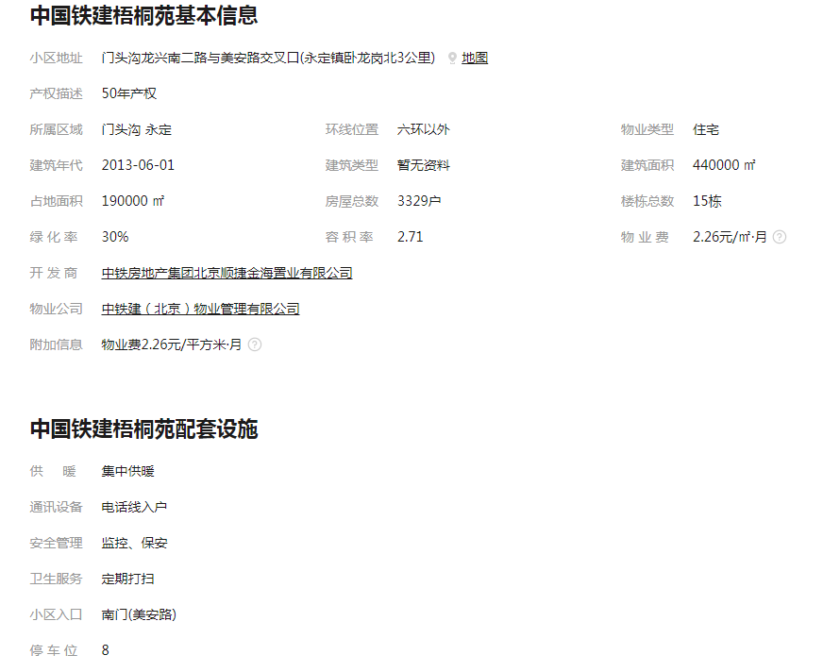
2022年四季度 | 2022-10-01 | - | 0 | -
平均月租金（元/平方米/月） |  |  |  | 52.05

 | 城研中心提供数据 | 含供暖、物业
时间 | 时间 | 平均租金单价 | 样本数量 | 含物业费和取暖费
2021年四季度 |  |  | 3 | 52.39
 | 2021-11-01 | 52.39
 | 2021-12-01 | -
2022年一季度 | 2022-01-01 | 47.95 | 3 | 49.81
 | 2022-02-01 | 50.51
 | 2022-03-01 | 50.97
2022年二季度 | 2022-04-01 | 45.77 | 2 | 49.19
 | 2022-05-01 | 50.22
 | 2022-06-01 | 51.59
2022年三季度 | 2022-07-01 | 54.18 | 3 | 53.41
 | 2022-08-01 | 52.64
 | 2022-09-01 | -
2022年四季度 | 2022-10-01 | - |  | -
平均月租金（元/平方米/月） |  |  |  | 51.20

 | 市场调查数据 | 含供暖、物业
时间 | 时间 | 平均租金单价 | 样本数量 | 含物业费和取暖费
2021年四季度 |  | - | 2 | 53.79
 | 2021-11-01 | -
 | 2021-12-01 | 53.79
2022年一季度 | 2022-01-01 | - | 2 | 51.22
 | 2022-02-01 | 51.22
 | 2022-03-01 | -
2022年二季度 | 2022-04-01 | 52.46 | 6 | 52.17
 | 2022-05-01 | -
 | 2022-06-01 | 51.87
2022年三季度 | 2022-07-01 | 50.70 | 16 | 51.68
 | 2022-08-01 | 52.26
 | 2022-09-01 | 52.08
2022年四季度 | 2022-10-01 | 50.07 | 2 | 50.07
平均月租金（元/平方米/月） |  |  |  | 51.79

城研数据
区县 | 小区名称 | 监测整租租金 | 年 | 月份
门头沟区 | 石门营新区七区东苑 | 59.381482608 | 2021 | September | 9
门头沟区 | 石门营新区七区东苑 | 60.005775339 | 2021 | October | 10
门头沟区 | 石门营新区七区东苑 | 66.25097826 | 2021 | November | 11
门头沟区 | 石门营新区七区东苑 | 58.571428571 | 2021 | December | 12
门头沟区 | 石门营新区七区东苑 | 64.258135687 | 2022 | January | 1
门头沟区 | 石门营新区七区东苑 | 62.380952381 | 2022 | February | 2
门头沟区 | 石门营新区七区东苑 | 82.391304348 | 2022 | March | 3
门头沟区 | 石门营新区七区东苑 | 62.654320988 | 2022 | April | 4
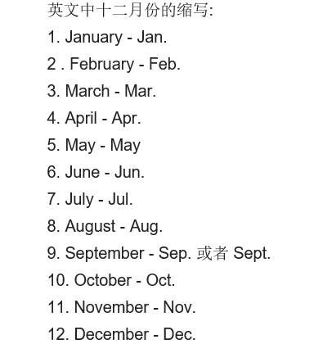
门头沟区 | 石门营新区七区东苑 | 80.435524056 | 2022 | June | 6
门头沟区 | 石门营新区七区东苑 | 74.568960623 | 2022 | August | 8
门头沟区 | 梧桐苑知秋园 | 49.035945818 | 2021 | September | 9
门头沟区 | 梧桐苑知秋园 | 50.386294928 | 2021 | October | 10
门头沟区 | 梧桐苑知秋园 | 52.391037788 | 2021 | November | 11
门头沟区 | 梧桐苑知秋园 | 47.949726571 | 2022 | January | 1
门头沟区 | 梧桐苑知秋园 | 50.505051998 | 2022 | February | 2
门头沟区 | 梧桐苑知秋园 | 50.965278547 | 2022 | March | 3
门头沟区 | 梧桐苑知秋园 | 45.769226429 | 2022 | April | 4
门头沟区 | 梧桐苑知秋园 | 50.219158357 | 2022 | May | 5
门头沟区 | 梧桐苑知秋园 | 51.593607065 | 2022 | June | 6
门头沟区 | 梧桐苑知秋园 | 54.183832537 | 2022 | July | 7
门头沟区 | 梧桐苑知秋园 | 52.636090779 | 2022 | August | 8
门头沟区 | 惠康嘉园五区 | 55.357142857 | 2021 | September | 9
门头沟区 | 惠康嘉园五区 | 50.909090909 | 2021 | October | 10
门头沟区 | 惠康嘉园五区 | 55.357142857 | 2021 | November | 11
门头沟区 | 惠康嘉园五区 | 47.659058719 | 2022 | January | 1

